关系图
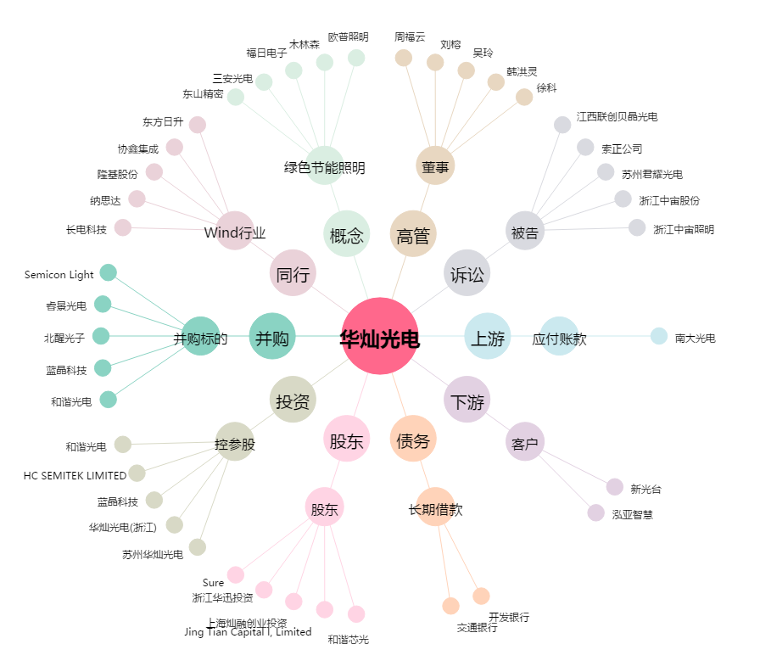
华灿光电[300323.SZ] - 关系概览图

